상품제안서
마호가니 사각도마(중) | 상품코드: F24125

 |  |  |  |  |  |  | 02-412-0044 | www.easy1.co.kr
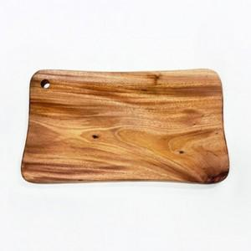

【상세/제작정보】 | 충격과 습기에 강하고 해충에 안전

【인쇄/포장옵션】 | 레이저 / 포장불가능

【공급단가】 | 수량 | 50~ | 100~ | 500~ | 1,000~ | 2,000~
*VAT별도 | 단가 | 11,870원 | 11,680원 | 11,400원 | 11,110원 | 10,920원

【상품 URL】 | https://dev.easy1.co.kr:443/src/goods_detail.php?gdno=24125

